Křížová tabulka- U13
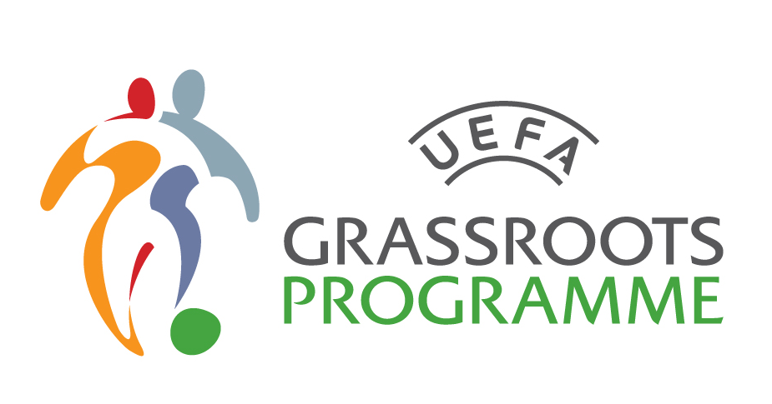
Halový turnaj okresních výběrů DÍVEK
 |  |  | U13
1 | OFS Svitavy
2 | OFS Ústí nad Orlicí
3 | OFS Chrudim
4 | OFS Pardubice

KATEGORIE U13
Tabulka | OFS Svitavy | OFS Ústí nad Orlicí | OFS Chrudim | OFS Pardubice | Body | Skóre
OFS Svitavy | xxx
OFS Ústí nad Orlicí |  | xxx
OFS Chrudim |  |  | xxx
OFS Pardubice |  |  |  | xxx

Celkové pořadí turnaje: |  |  | Vyhlášení nejlepších jednotlivců:
1. OFS |  |  | Brankářka: |  | OFS
2. OFS |  |  | Střelkyně: |  | OFS
3. OFS |  |  | Hráčka: |  | OFS
4. OFS

